联盟战争与烽火台重构规则
烽火台通用规则

1、烽火台只会通知行军目标点上的玩家
1）如果目标点上的玩家离开这个点（如撤军，迁城），则不再收到烽火台信息
2）如果目标点上中途有玩家来到这个点（在发起行军者之前进行占领），则立即收到烽火台信息
3）如果目标点上有多名玩家，则都会收到烽火台信息
2、烽火台显示类型以进攻者的进攻方式为准
1）如果进攻者是单人进攻，则烽火台为单人进攻的表现类型，集结和集结行军为组队进攻的表现类型
2）集结中也会收到烽火台信息
3）侦查也会显示烽火台信息
3、单人援助，资源援助和组队援助会收到援助烽火台信息（绿色烽火台）
1）组队进攻的集结阶段，其他玩家响应集结向集结发起者行军时，集结发起者会收到援助烽火台信息
2）向联盟建筑行军不会出现烽火台信息（如联盟超级矿），此处会用配置来规避
3）玩家A，B在相同联盟，两人先后向目标行军，当A占领目标，且目标是可以进行援助的单位，A会收到B援助的烽火台信息
4）当名城、皇城、联盟堡垒等被联盟A占领，联盟B攻击名城，A的同盟对名城进行援助，如果B先到达并战胜了A占领名城，则援助A的部队将转化为进攻部队，B收到烽火台，双方收到联盟战争信息
5）当A援助盟友，此时A对盟友进行资源援助时，A不会收到自己对自己的绿色烽火台信息（集结情况除外）

联盟战争通用规则

1、联盟战争只会通知行军发起者和行军目标点上的玩家或owner的联盟 |  |  |  | 0 | OTHER | // 0 空地 | 不可集结
1）如果目标点上的玩家A离开这个点，则玩家A的联盟不会收到联盟战争 |  |  |  | 1 | PLAYER_CITY | // 1 玩家城市 | SNS
2）如果目标点上没有玩家驻防，但是有owner（如联盟、名城、王座、投石机），被进攻时，owner联盟仍会收到联盟战争 |  |  |  | 3 | RESOURCE | // 3 资源 | 不可集结
2、联盟战争显示类型，行军时以进攻者的进攻方式为准 |  |  |  | 10 | THRONE | //10 王座 | 建筑
1）如果目标是单人进攻，则为单人进攻的表现类型，集结和集结行军为组队进攻的表现类型 |  |  |  | 12 | TREBUCHET | //12 投石机 | 建筑
2）如果目标是联盟堡垒、王城、投石机、名城，单人进攻时，烽火台表现类型统一为1V建筑 |  |  |  | 14 | TERRITORY_TOWER | //14联盟堡垒 | 建筑
3）侦查与援助不会显示联盟战争信息 |  |  |  | 15 | MONSTER_BOSS | //15世界BOSS | 世界BOSS
3、如果占领归属权属于其他联盟的建筑（联盟堡垒），占领方联盟与拥有归属权的联盟会始终收到联盟战争信息（联盟堡垒摧毁中、联盟防御） |  |  |  | 44 | NPC_CITY | //44 npc势力据点 | 不可集结
4、无论联盟堡垒的占领与攻击方是谁（己方占领，敌方占领，第三方攻击正在摧毁己方堡垒中的敌方），显示方式都是相同的 |  |  |  | 46 | NPC_PROVINCE | // 46 npc名城 黑土地周围的四个城占地3*3 | 建筑
1）单人进攻时，显示1V建筑，建筑显示为对应联盟归属的联盟堡垒，包括夺回自己联盟堡垒时也如此显示
2）多人进攻时，显示多V建筑，建筑显示为对应联盟归属的联盟堡垒，包括夺回自己联盟堡垒时也如此显示
5、组队进攻联盟堡垒，王城，名城等建筑物时，左侧建筑物图标下都显示对应建筑物的名字，如果有归属联盟也一同显示
1）联盟堡垒如果改名，则显示改后的名字，否则显示默认名，如[巅峰王]联盟堡垒1 [巅峰王]基地1号
2）被攻占的名城，皇城等，如果有联盟占领，则显示联盟名+建筑物名，否则显示默认名 如 成都 [巅峰王]成都 [巅峰王]皇城
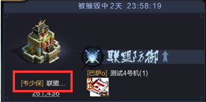

6、组队集结时，各目标点防守方头像显示规则

类型编号 | 目标点类型 | 目标点含义 | 防守方头像显示
0 | OTHER | // 0 空地 | 不可集结
1 | PLAYER_CITY | // 1 玩家城市 | SNS
3 | RESOURCE | // 3 资源 | 不可集结
10 | THRONE | //10 王座 | 建筑
12 | TREBUCHET | //12 投石机 | 建筑
14 | TERRITORY_TOWER | //14联盟堡垒 | 建筑
15 | MONSTER_BOSS | //15世界BOSS | 世界BOSS
44 | NPC_CITY | //44 npc势力据点 | 不可集结
46 | NPC_PROVINCE | //46 npc名城 | 建筑

7、当A联盟占领B联盟的联盟堡垒时，A联盟其他成员不可以对联盟堡垒进行援助

行军通用规则

1、如果被攻击方迁城或离开目标点，攻击方行军状态应与联盟战争统一
1）单人进攻时，部队将会原路返回
2）集结中时，队伍解散，各自回家
3）组队行军中，队伍回到发起者家中，再各自回家
2、玩家A，B在相同联盟，当两人先后向目标行军
1）如果A占领了目标，且目标是不可以进行援助的单位，B到达目标后会返回自己的城池
2）如果A占领了目标，且目标是可以进行援助的单位，同时有可援助的空位，则B会驻扎在城池

各玩法联盟战争状态
目标 | 攻方类型 | 守方类型 | 状态 | 攻方联盟战争内容 | 守方联盟战争内容 | 子状态 | 攻方联盟战争内容 | 守方联盟战争内容
玩家城池（包含撞田，势力据点） | 1 | 1 | 行军 | 单人进攻 | 单人防御 | 撤回 | 不再显示 | 不再显示
 |  |  | 返回 | 不显示 | 不显示
 | 多 | 1 | 集结 | 组队进攻（组队中） | 组队防御（组队中） | 解散或撤回 | 不再显示 | 不再显示
 |  |  | 行军 | 组队进攻（行军中） | 组队防御（行军中）
 |  |  | 返回 | 不显示 | 不显示
王座 | 1 | 1 | 行军 | 单人进攻 | 单人防御 | 撤回 | 不再显示 | 不再显示
 |  |  | 占领 | 不显示 | 不显示 | 敌方进行单人攻击 | 单人进攻 | 单人防御
 |  |  |  |  |  | 敌方进行组队攻击 | 组队进攻 | 组队防御
 |  |  |  |  |  | 占领方撤军 | 不再显示 | 不再显示
 |  |  |  |  |  | 组队援助 | 组队援助 | 组队援助
 |  |  | 返回 | 不显示
 | 1 | NPC | 行军 | 单人进攻，目标王座 |  | 撤回 | 不再显示 | 不再显示
 |  |  | 占领 | 不显示 | 不显示 | 敌方进行单人攻击 | 单人进攻 | 单人防御
 |  |  |  |  |  | 敌方进行组队攻击 | 组队进攻 | 组队防御
 |  |  |  |  |  | 占领方撤军 | 不再显示 | 不再显示
 |  |  |  |  |  | 组队援助 | 组队援助 | 组队援助
 |  |  | 返回 | 不显示
 | 1 | 多 | 行军 | 单人进攻，目标王座 | 单人防御，目标王座 | 撤回 | 不再显示 | 不再显示
 |  |  | 占领 | 不显示 | 不显示 | 敌方进行单人攻击 | 单人进攻 | 单人防御
 |  |  |  |  |  | 敌方进行组队攻击 | 组队进攻 | 组队防御
 |  |  |  |  |  | 占领方撤军 | 不再显示 | 不再显示
 |  |  |  |  |  | 组队援助 | 组队援助 | 组队援助
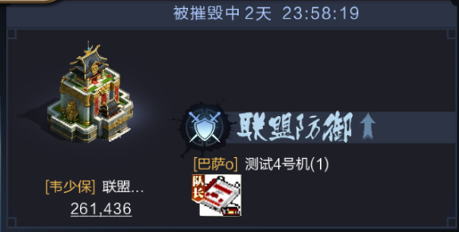
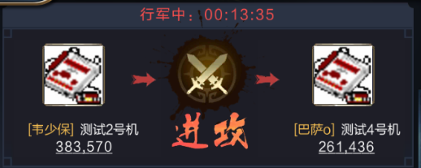
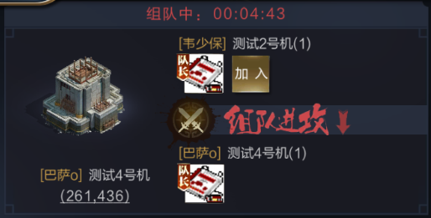
 |  |  | 返回 | 不显示 | 不显示
 | 多 | NPC | 集结 | 组队进攻（组队中） |  | 解散或撤回 | 不再显示 | 不再显示
 |  |  | 行军 | 组队进攻（行军中） |  | 撤回 | 不再显示 | 不再显示
 |  |  | 占领 | 不显示 | 不显示 | 敌方进行单人攻击 | 单人进攻 | 单人防御
 |  |  |  |  |  | 敌方进行组队攻击 | 组队进攻 | 组队防御
 |  |  |  |  |  | 占领方撤军 | 不再显示 | 不再显示
 |  |  |  |  |  | 组队援助 | 组队援助 | 组队援助
 |  |  | 返回 | 不显示
 | 多 | 1 | 集结 | 组队进攻（组队中） | 组队防御（组队中） | 解散或撤回 | 不再显示 | 不再显示
 |  |  | 行军 | 组队进攻（行军中） | 组队防御（行军中） | 撤回 | 不再显示 | 不再显示
 |  |  | 占领 | 不显示 | 不显示 | 敌方进行单人攻击 | 单人进攻 | 单人防御
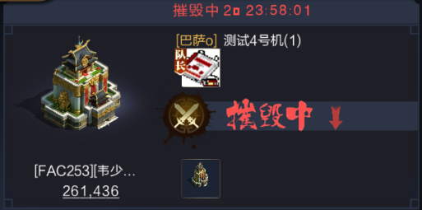
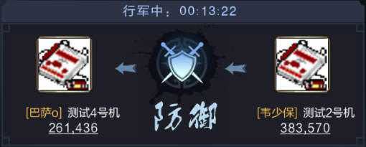
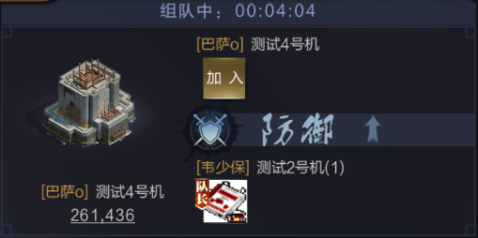
 |  |  |  |  |  | 敌方进行组队攻击 | 组队进攻 | 组队防御
 |  |  |  |  |  | 占领方撤军 | 不再显示 | 不再显示
 |  |  |  |  |  | 组队援助 | 组队援助 | 组队援助
 |  |  | 返回 | 不显示 | 不显示
 | 多 | 多 | 集结 | 组队进攻（组队中） | 组队防御（组队中） | 解散或撤回 | 不再显示 | 不再显示
 |  |  | 行军 | 组队进攻（行军中） | 组队防御（行军中） | 撤回 | 不再显示 | 不再显示
 |  |  | 占领 | 不显示 | 不显示 | 敌方进行单人攻击 | 单人进攻 | 单人防御
 |  |  |  |  |  | 敌方进行组队攻击 | 组队进攻 | 组队防御
 |  |  |  |  |  | 占领方撤军 | 不再显示 | 不再显示
 |  |  |  |  |  | 组队援助 | 组队援助 | 组队援助
 |  |  | 返回 | 不显示 | 不显示
投石机 | 1 | 1 | 行军 | 单人进攻 | 单人防御 | 撤回 | 不再显示 | 不再显示
 |  |  | 占领 | 不显示 | 不显示 | 敌方进行单人攻击 | 单人进攻 | 单人防御
 |  |  |  |  |  | 敌方进行组队攻击 | 组队进攻 | 组队防御
 |  |  |  |  |  | 占领方撤军 | 不再显示 | 不再显示
 |  |  |  |  |  | 组队援助 | 组队援助 | 组队援助
 |  |  | 返回 | 不显示
 | 1 | NPC | 行军 | 单人进攻，目标投石机 |  | 撤回 | 不再显示 | 不再显示
 |  |  | 占领 | 不显示 | 不显示 | 敌方进行单人攻击 | 单人进攻 | 单人防御
 |  |  |  |  |  | 敌方进行组队攻击 | 组队进攻 | 组队防御
 |  |  |  |  |  | 占领方撤军 | 不再显示 | 不再显示
 |  |  |  |  |  | 组队援助 | 组队援助 | 组队援助
 |  |  | 返回 | 不显示
 | 1 | 多 | 行军 | 单人进攻，目标投石机 | 单人防御，目标投石机 | 撤回 | 不再显示 | 不再显示
 |  |  | 占领 | 不显示 | 不显示 | 敌方进行单人攻击 | 单人进攻 | 单人防御
 |  |  |  |  |  | 敌方进行组队攻击 | 组队进攻 | 组队防御
 |  |  |  |  |  | 占领方撤军 | 不再显示 | 不再显示
 |  |  |  |  |  | 组队援助 | 组队援助 | 组队援助
 |  |  | 返回 | 不显示 | 不显示
 | 多 | NPC | 集结 | 组队进攻（组队中） |  | 解散或撤回 | 不再显示 | 不再显示
 |  |  | 行军 | 组队进攻（行军中） |  | 撤回 | 不再显示 | 不再显示
 |  |  | 占领 | 不显示 | 不显示 | 敌方进行单人攻击 | 单人进攻 | 单人防御
 |  |  |  |  |  | 敌方进行组队攻击 | 组队进攻 | 组队防御
 |  |  |  |  |  | 占领方撤军 | 不再显示 | 不再显示
 |  |  |  |  |  | 组队援助 | 组队援助 | 组队援助
 |  |  | 返回 | 不显示
 | 多 | 1 | 集结 | 组队进攻（组队中） | 组队防御（组队中） | 解散或撤回 | 不再显示 | 不再显示
 |  |  | 行军 | 组队进攻（行军中） | 组队防御（行军中） | 撤回 | 不再显示 | 不再显示
 |  |  | 占领 | 不显示 | 不显示 | 敌方进行单人攻击 | 单人进攻 | 单人防御
 |  |  |  |  |  | 敌方进行组队攻击 | 组队进攻 | 组队防御
 |  |  |  |  |  | 占领方撤军 | 不再显示 | 不再显示
 |  |  |  |  |  | 组队援助 | 组队援助 | 组队援助
 |  |  | 返回 | 不显示 | 不显示
 | 多 | 多 | 集结 | 组队进攻（组队中） | 组队防御（组队中） | 解散或撤回 | 不再显示 | 不再显示
 |  |  | 行军 | 组队进攻（行军中） | 组队防御（行军中） | 撤回 | 不再显示 | 不再显示
 |  |  | 占领 | 不显示 | 不显示 | 敌方进行单人攻击 | 单人进攻 | 单人防御
 |  |  |  |  |  | 敌方进行组队攻击 | 组队进攻 | 组队防御
 |  |  |  |  |  | 占领方撤军 | 不再显示 | 不再显示
 |  |  |  |  |  | 组队援助 | 组队援助 | 组队援助
 |  |  | 返回 | 不显示 | 不显示
名城 | 1 | 1 | 行军 | 单人进攻 | 单人防御 | 撤回 | 不再显示 | 不再显示
 |  |  | 占领 | 不显示 | 不显示 | 敌方进行单人攻击 | 单人进攻 | 单人防御
 |  |  |  |  |  | 敌方进行组队攻击 | 组队进攻 | 组队防御
 |  |  |  |  |  | 占领方撤军 | 不再显示 | 不再显示
 |  |  |  |  |  | 组队援助 | 组队援助 | 组队援助
 |  |  | 返回 | 不显示
 | 1 | NPC | 行军 | 单人进攻，目标名城 |  | 撤回 | 不再显示 | 不再显示
 |  |  | 占领 | 不显示 | 不显示 | 敌方进行单人攻击 | 单人进攻 | 单人防御
 |  |  |  |  |  | 敌方进行组队攻击 | 组队进攻 | 组队防御
 |  |  |  |  |  | 占领方撤军 | 不再显示 | 不再显示
 |  |  |  |  |  | 组队援助 | 组队援助 | 组队援助
 |  |  | 返回 | 不显示
 | 1 | 多 | 行军 | 单人进攻，目标名城 | 单人防御，目标名城 | 撤回 | 不再显示 | 不再显示
 |  |  | 占领 | 不显示 | 不显示 | 敌方进行单人攻击 | 单人进攻 | 单人防御
 |  |  |  |  |  | 敌方进行组队攻击 | 组队进攻 | 组队防御
 |  |  |  |  |  | 占领方撤军 | 不再显示 | 不再显示
 |  |  |  |  |  | 组队援助 | 组队援助 | 组队援助
 |  |  | 返回 | 不显示 | 不显示
 | 多 | NPC | 集结 | 组队进攻（组队中） |  | 解散或撤回 | 不再显示 | 不再显示
 |  |  | 行军 | 组队进攻（行军中） |  | 撤回 | 不再显示 | 不再显示
 |  |  | 占领 | 不显示 | 不显示 | 敌方进行单人攻击 | 单人进攻 | 单人防御
 |  |  |  |  |  | 敌方进行组队攻击 | 组队进攻 | 组队防御
 |  |  |  |  |  | 占领方撤军 | 不再显示 | 不再显示
 |  |  |  |  |  | 组队援助 | 组队援助 | 组队援助
 |  |  | 返回 | 不显示
 | 多 | 1 | 集结 | 组队进攻（组队中） | 组队防御（组队中） | 解散或撤回 | 不再显示 | 不再显示
 |  |  | 行军 | 组队进攻（行军中） | 组队防御（行军中） | 撤回 | 不再显示 | 不再显示
 |  |  | 占领 | 不显示 | 不显示 | 敌方进行单人攻击 | 单人进攻 | 单人防御
 |  |  |  |  |  | 敌方进行组队攻击 | 组队进攻 | 组队防御
 |  |  |  |  |  | 占领方撤军 | 不再显示 | 不再显示
 |  |  |  |  |  | 组队援助 | 组队援助 | 组队援助
 |  |  | 返回 | 不显示 | 不显示
 | 多 | 多 | 集结 | 组队进攻（组队中） | 组队防御（组队中） | 解散或撤回 | 不再显示 | 不再显示
 |  |  | 行军 | 组队进攻（行军中） | 组队防御（行军中） | 撤回 | 不再显示 | 不再显示
 |  |  | 占领 | 不显示 | 不显示 | 敌方进行单人攻击 | 单人进攻 | 单人防御
 |  |  |  |  |  | 敌方进行组队攻击 | 组队进攻 | 组队防御
 |  |  |  |  |  | 占领方撤军 | 不再显示 | 不再显示
 |  |  |  |  |  | 组队援助 | 组队援助 | 组队援助
 |  |  | 返回 | 不显示 | 不显示
联盟堡垒 | 1 | 1 | 行军 | 单人进攻 | 单人防御 | 撤回 | 不再显示 | 不再显示
 |  |  | 占领 | 摧毁中 | 联盟防御 | 敌方进行单人攻击 | 单人进攻，目标堡垒 | 单人防御，目标堡垒
 |  |  |  |  |  | 敌方进行组队攻击 | 组队进攻，目标堡垒 | 组队防御，目标堡垒
 |  |  |  |  |  | 被占领方进行单人攻击 | 单人进攻，目标己方堡垒 | 单人防御，目标己方堡垒
 |  |  |  |  |  | 被占领方进行组队攻击 | 组队进攻，目标己方堡垒 | 组队防御，目标己方堡垒
 |  |  |  |  |  | 原攻方撤军 | 不再显示 | 不再显示
 |  |  | 返回 | 不显示 | 不显示
 | 1 | 空 | 行军 | 单人进攻，目标堡垒 | 单人防御，目标堡垒 | 撤回 | 不再显示 | 不再显示
 |  |  | 占领 | 摧毁中 | 联盟防御 | 敌方进行单人攻击 | 单人进攻，目标堡垒 | 单人防御，目标堡垒
 |  |  |  |  |  | 敌方进行组队攻击 | 组队进攻，目标堡垒 | 组队防御，目标堡垒
 |  |  |  |  |  | 被占领方进行单人攻击 | 单人进攻，目标己方堡垒 | 单人防御，目标己方堡垒
 |  |  |  |  |  | 被占领方进行组队攻击 | 组队进攻，目标己方堡垒 | 组队防御，目标己方堡垒
 |  |  |  |  |  | 原攻方撤军 | 不再显示 | 不再显示
 |  |  | 返回 | 不显示 | 不显示
 | 1 | 多 | 行军 | 单人进攻，目标堡垒 | 单人防御，目标堡垒 | 撤回 | 不再显示 | 不再显示
 |  |  | 占领 | 摧毁中 | 联盟防御 | 敌方进行单人攻击 | 单人进攻，目标堡垒 | 单人防御，目标堡垒
 |  |  |  |  |  | 敌方进行组队攻击 | 组队进攻，目标堡垒 | 组队防御，目标堡垒
 |  |  |  |  |  | 被占领方进行单人攻击 | 单人进攻，目标己方堡垒 | 单人防御，目标己方堡垒
 |  |  |  |  |  | 被占领方进行组队攻击 | 组队进攻，目标己方堡垒 | 组队防御，目标己方堡垒
 |  |  |  |  |  | 原攻方撤军 | 不再显示 | 不再显示
 |  |  | 返回 | 不显示 | 不显示
 | 多 | 空 | 集结 | 组队进攻（组队中） |  | 解散或撤回 | 不再显示 | 不再显示
 |  |  | 行军 | 组队进攻（行军中） |  | 撤回 | 不再显示 | 不再显示
 |  |  | 占领 | 摧毁中 | 联盟防御 | 敌方进行单人攻击 | 单人进攻，目标堡垒 | 单人防御，目标堡垒
 |  |  |  |  |  | 敌方进行组队攻击 | 组队进攻，目标堡垒 | 组队防御，目标堡垒
 |  |  |  |  |  | 被占领方进行单人攻击 | 单人进攻，目标己方堡垒 | 单人防御，目标己方堡垒
 |  |  |  |  |  | 被占领方进行组队攻击 | 组队进攻，目标己方堡垒 | 组队防御，目标己方堡垒
 |  |  |  |  |  | 原攻方撤军 | 不再显示 | 不再显示
 |  |  | 返回 | 不显示 | 不显示
 | 多 | 1 | 集结 | 组队进攻（组队中） | 组队防御（组队中） | 解散或撤回 | 不再显示 | 不再显示
 |  |  | 行军 | 组队进攻（行军中） | 组队防御（行军中） | 撤回 | 不再显示 | 不再显示
 |  |  | 占领 | 摧毁中 | 联盟防御 | 敌方进行单人攻击 | 单人进攻，目标堡垒 | 单人防御，目标堡垒
 |  |  |  |  |  | 敌方进行组队攻击 | 组队进攻，目标堡垒 | 组队防御，目标堡垒
 |  |  |  |  |  | 被占领方进行单人攻击 | 单人进攻，目标己方堡垒 | 单人防御，目标己方堡垒
 |  |  |  |  |  | 被占领方进行组队攻击 | 组队进攻，目标己方堡垒 | 组队防御，目标己方堡垒
 |  |  |  |  |  | 原攻方撤军 | 不再显示 | 不再显示
 |  |  | 返回 | 不显示 | 不显示
 | 多 | 多 | 集结 | 组队进攻（组队中） | 组队防御（组队中） | 解散或撤回 | 不再显示 | 不再显示
 |  |  | 行军 | 组队进攻（行军中） | 组队防御（行军中） | 撤回 | 不再显示 | 不再显示
 |  |  | 占领 | 摧毁中 | 联盟防御 | 敌方进行单人攻击 | 单人进攻，目标堡垒 | 单人防御，目标堡垒
 |  |  |  |  |  | 敌方进行组队攻击 | 组队进攻，目标堡垒 | 组队防御，目标堡垒
 |  |  |  |  |  | 被占领方进行单人攻击 | 单人进攻，目标己方堡垒 | 单人防御，目标己方堡垒
 |  |  |  |  |  | 被占领方进行组队攻击 | 组队进攻，目标己方堡垒 | 组队防御，目标己方堡垒
 |  |  |  |  |  | 原攻方撤军 | 不再显示 | 不再显示
 |  |  | 返回 | 不显示 | 不显示
首领野怪 | 多人 | NPC | 集结 | 组队进攻（组队中） |  | 解散或撤回 | 不再显示 | 不再显示
 |  |  | 行军 | 组队进攻（行军中） |  | 撤回 | 不再显示 | 不再显示
 |  |  | 返回 | 不显示 | 不显示
先帝试炼 | NPC | 防御 |  |  | 先帝试炼防御状态

